Portada
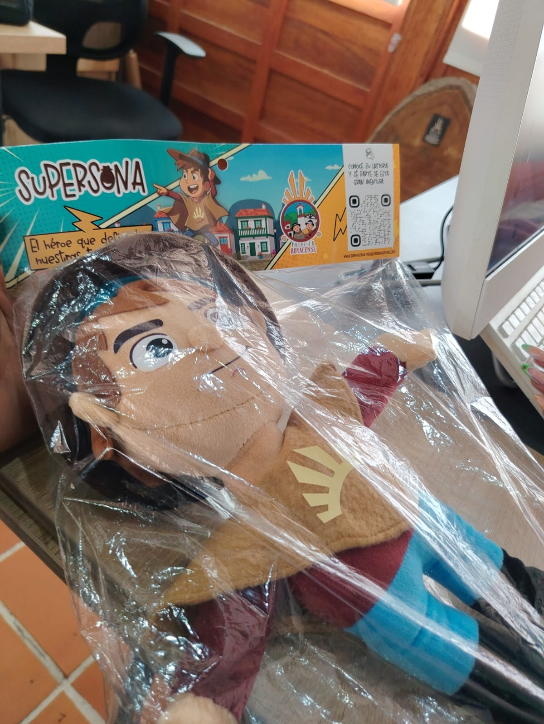
ECOSISTEMA INTERACTIVO
Pueblito Boyacense
Formulario sencillo para cargar comercios y servicios al catálogo digital

Solo 3 pasos
1. Llene la hoja 'Mis Servicios' — una fila por cada servicio o producto.
2. Si quiere que el chatbot responda preguntas, llene 'Preguntas Chatbot'.
3. Revise las listas de 'Categorías y Manzanas' y ajústelas si es necesario.

Consejos rápidos
• Las filas amarillas son ejemplos; bórrelas y escriba sus datos.
• Los campos con * son obligatorios.
• Use el mismo nombre de comercio cuando tenga varios servicios.
• Para fotos, escriba el nombre exacto del archivo. Ej: cafe_latte.jpg

Generado el 22/10/2026

